Sudokus
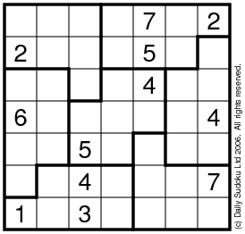
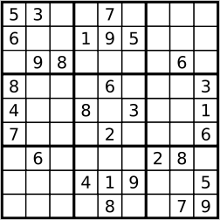
5x5 | 6x6 |  |  | 7x7 |  | 8x8 |  | 9x9
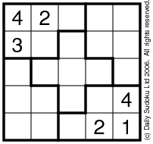
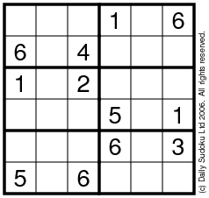
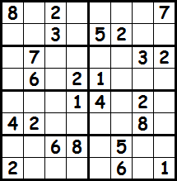

10x10 | 11x11 |  |  | 12x12 |  | 13x13
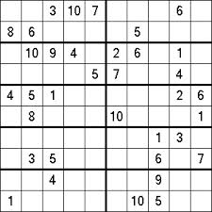
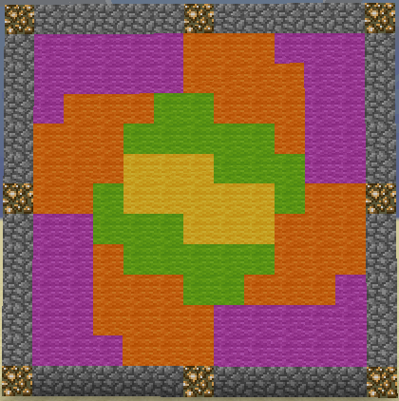
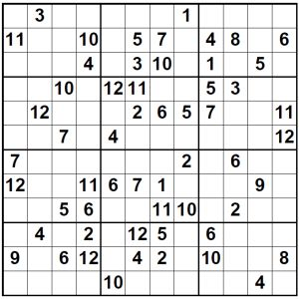
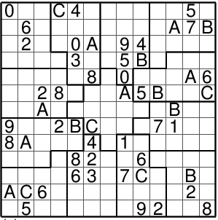

14x14 |  | 15x15 |  |  | 16x16 |  | 17x17
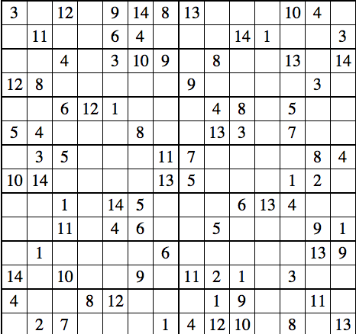
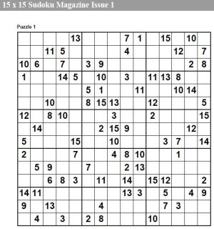
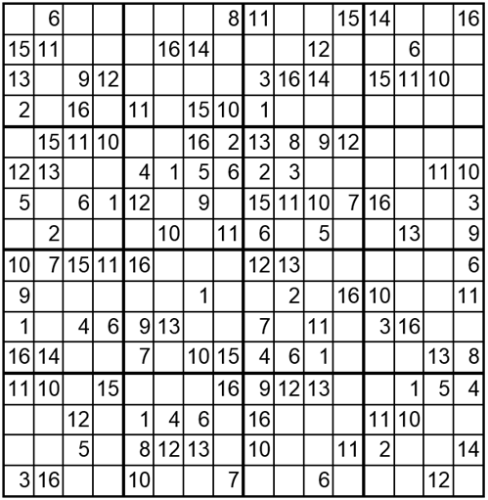
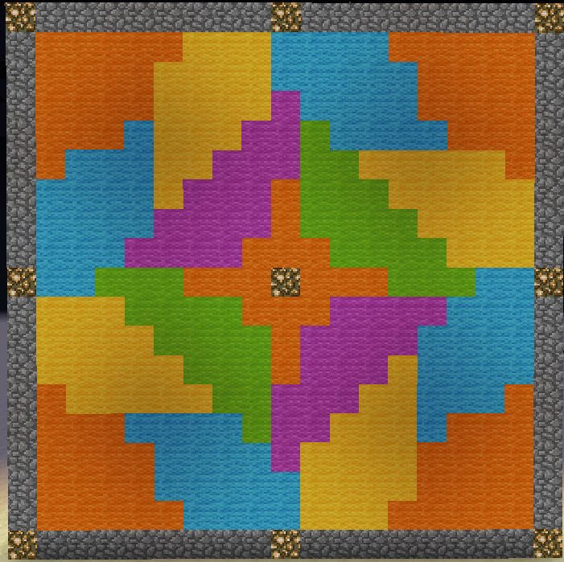

18x18 |  |  | 19x19
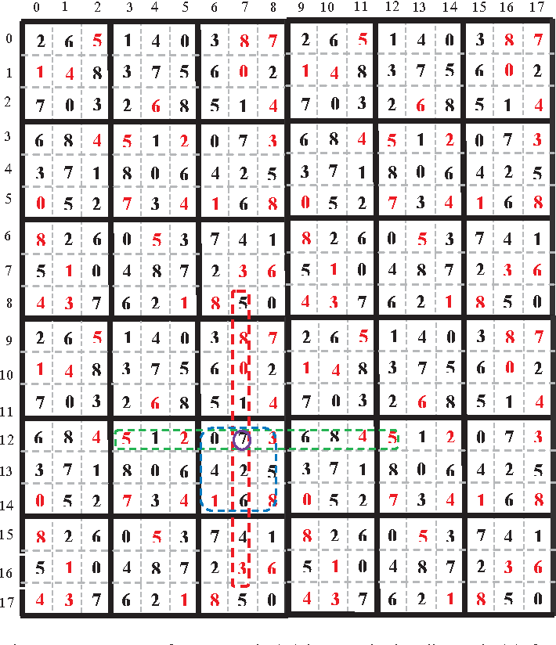
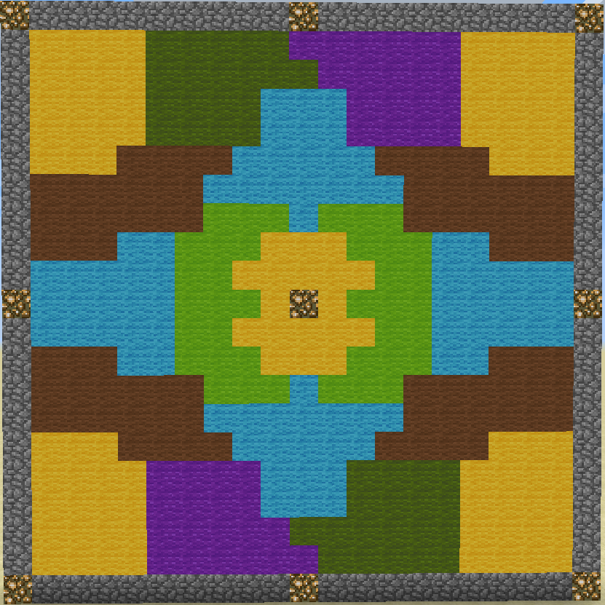

los bloques de 9x9 se pegan para formar de 18x18
es que los de 18x18 de verdad eran muy grandes :c

Formas tetris
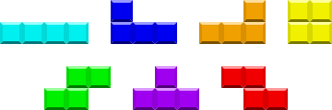
Tetrominos (formas de tetris, 4 bloques cada una)
 |  |  | Testing grid
 | O |  | 0 | 1 | 2 | 3
 | I | 0
 | J | 1
 | L | 2
 | S | 3
 | T
 | Z
De izquierda a derecha: I, J, L, O, S, T, Z

